Pruebas Base de Datos
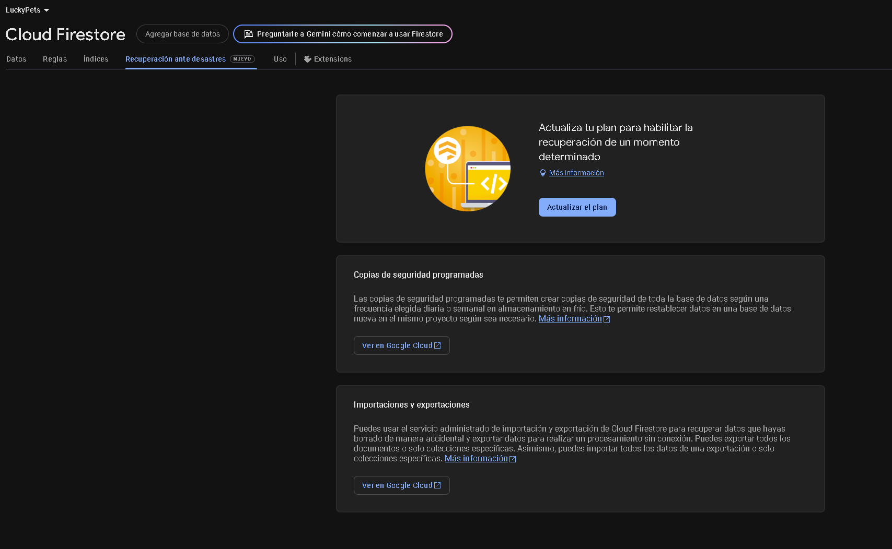
Prueba N1: Insercion de datos a tabla de prueba "Pruebas", en donde se busca hacer una insersion de 10 datos los cuales son nombres, apellidos y edades.

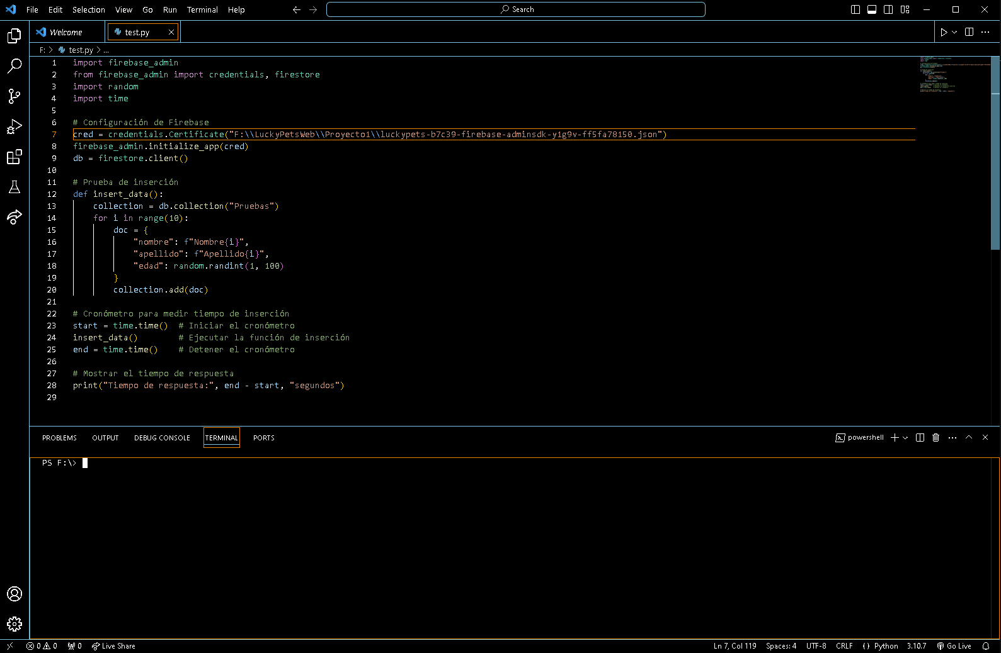

Hacemos la prueba ejecutando el archivo

Una vez que haya terminado nos arrojara los nuevos datos y su tiempo de respuesta

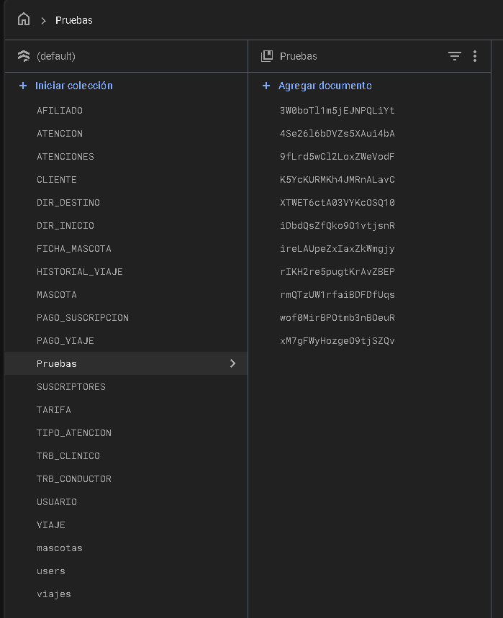

Prueba N2: Carga masiva, utilizando el mismo ejemplo con la prueba pasada pero con 100 datos nuevos
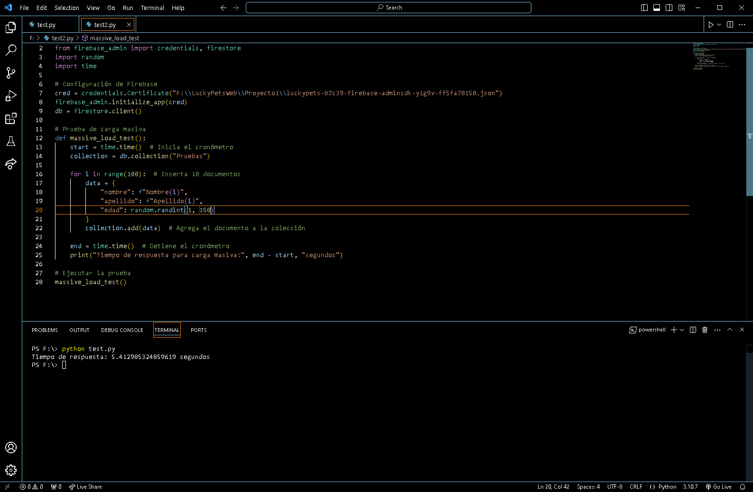

Hacemos la prueba ejecutando el archivo test2

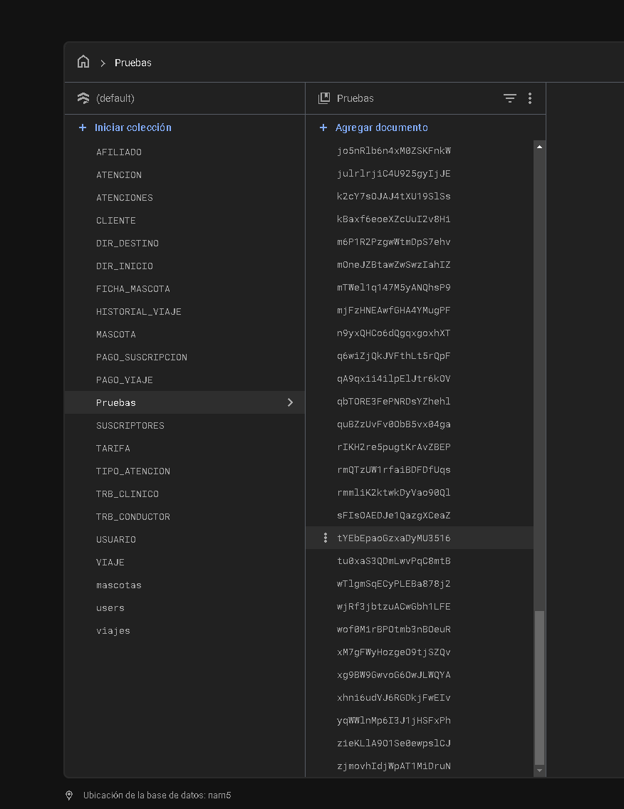

Como podemos ver esta vez la carga masiva de 100 datos, el tiempo es considerablemente mayor. Dentro de la base de datos esta tuvo una latencia muy baja.

Prueba N3: Eliminacion de datos (rango/todos)

Haremos una eliminacion de un rango de edad entre 15 y 50 años

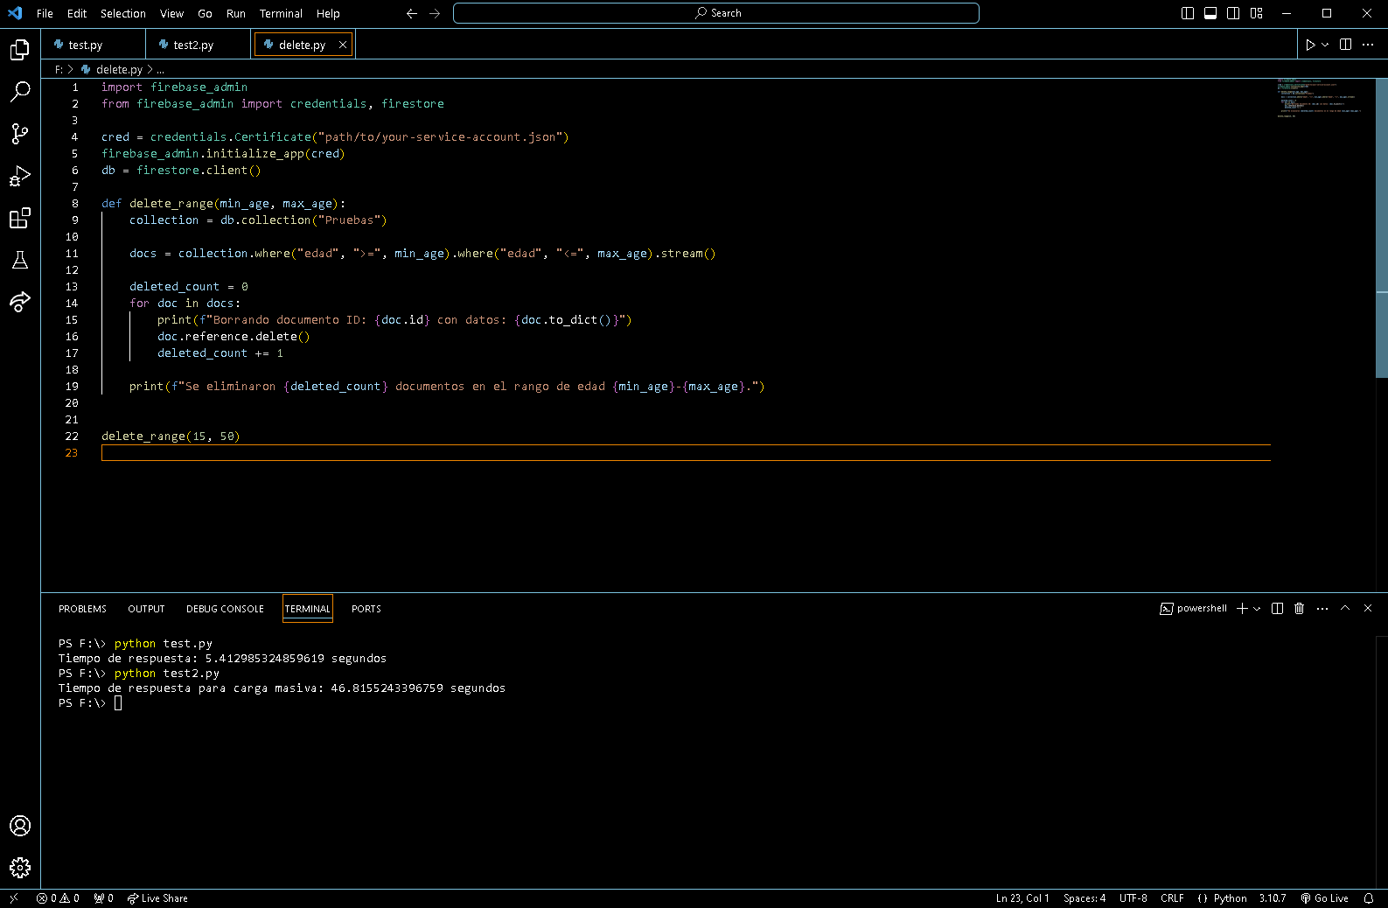

Ejecutamos el archivo que tiene como nombre delete.py

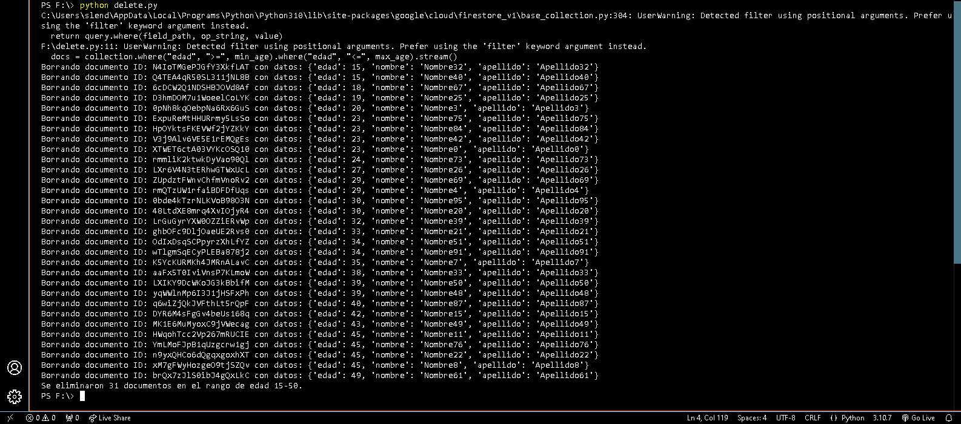

Ahora haremos la eliminacion de todos los datos de la base de datos

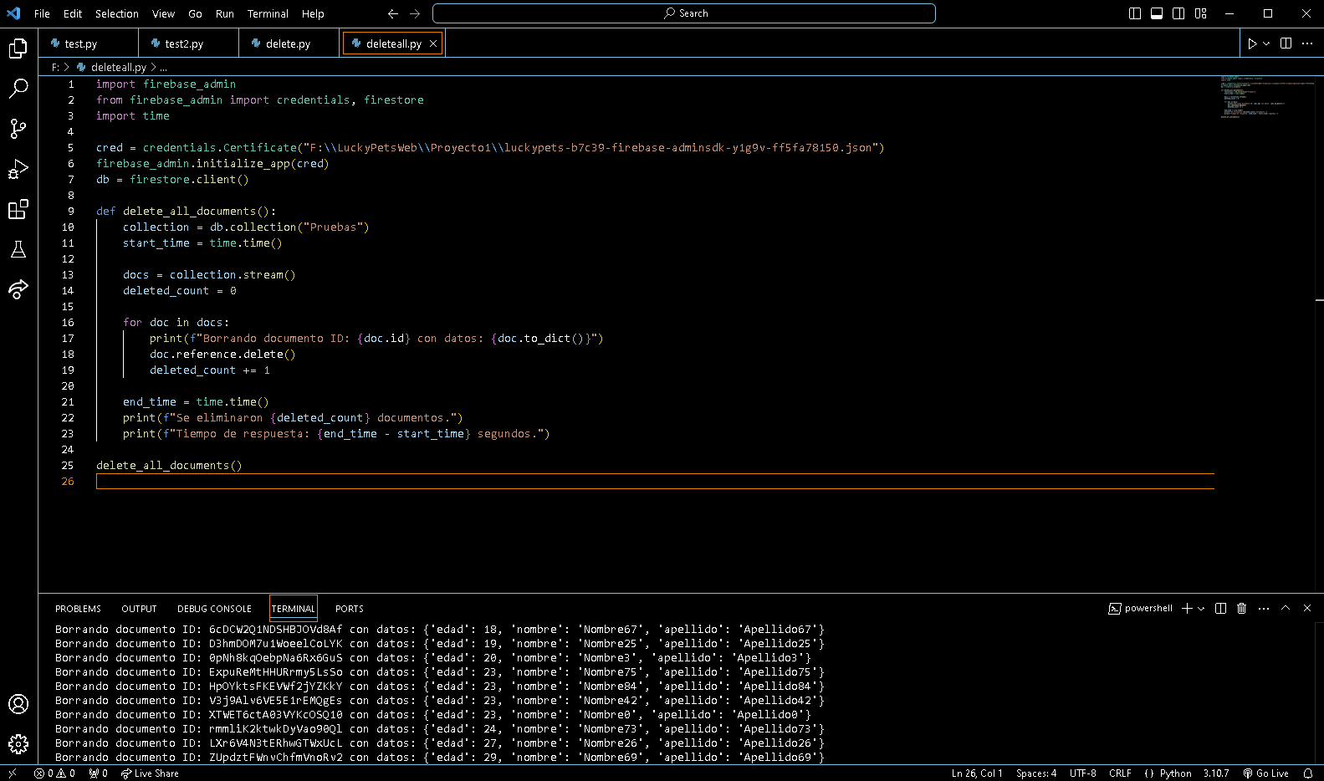

Ejecutamos el codigo que tiene de nombre deleteall.py

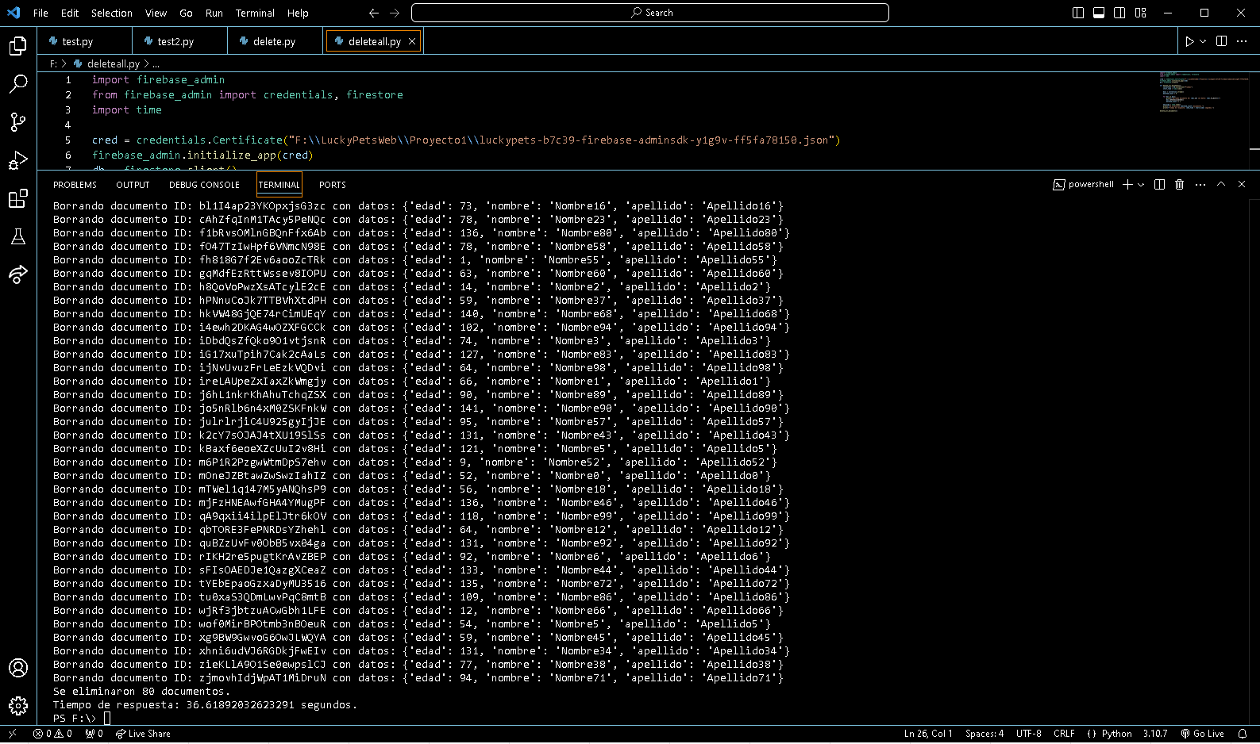

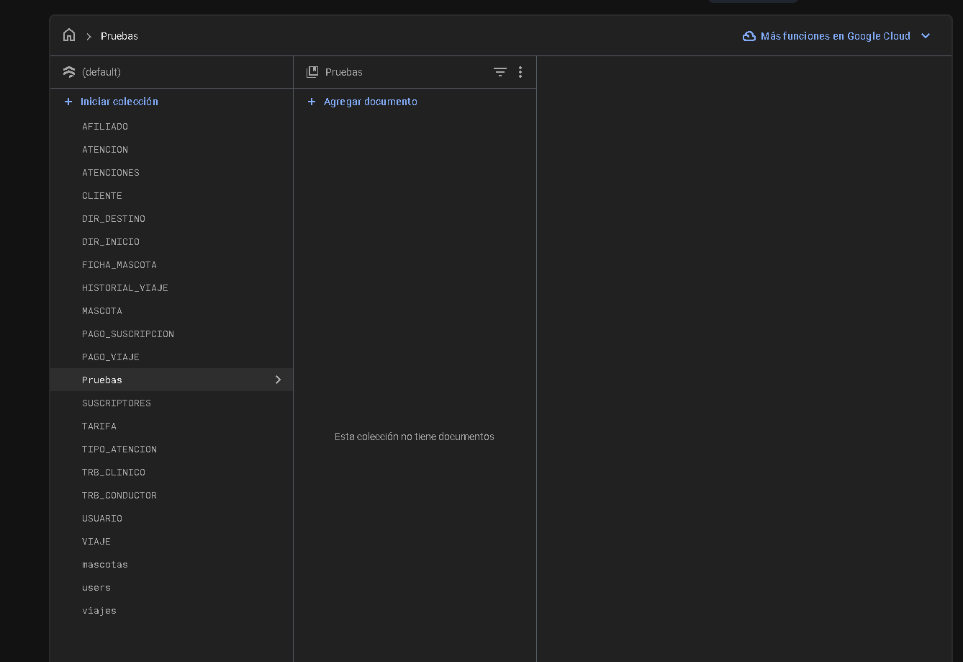

Como podemos ver todos los datos fueron eliminados y tuvo una duracion de 36.6 segundos.

Prueba N4: Recuperacion por backup

Segun Firebase este tiene una recuperacion ante desastres que puede ser habilitado actualizando el plan que estes ocupando.

